Plan1
Dimensionamento das guias lineares

Seleção em função do fator estático de segurança
Cáculo da carga teórica Pc:

Carga total Pt (Kgf): |  |  | →

Número de carros Nc: |  |  | →

Carga por carro Pc: |  |  | → | #DIV/0!

Critério:

Deve-se escolher uma guia linear que apresente a capacidade de carga estática C0 maior que a razão (fs.Pc)/(fc)

fs: fator estático de segurança

fs: |  | →

fc: fator de contato, referente ao número de carros por régua
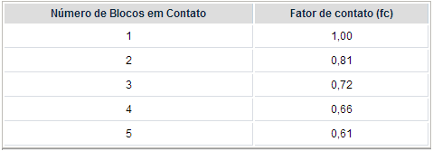

fc: |  | →

Portanto:

(fs.Pc)/(fc)= |  | → | #DIV/0!

Escolhe-se uma guia linear com C0 maior que o resultado obtido acima.

Seleção em função da vida útil:

fh | → | 1

ft | → | 1

fw: fator de carga

fw | →

C: carga dinâmica do modelo escolhido
C | →

Portanto:

L: | → | #DIV/0! | km

Cálculo da vida útil em horas:

ls: | → |  | m

f: | → |  | Hz

n: | → | 0 | x/min

Portando:

Lh | → | #DIV/0! | h

O valor de Lh deve estar acima de 15000 h

